Лист1
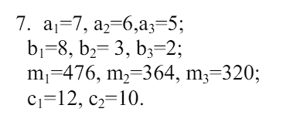
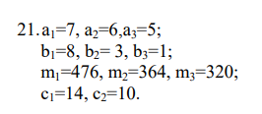
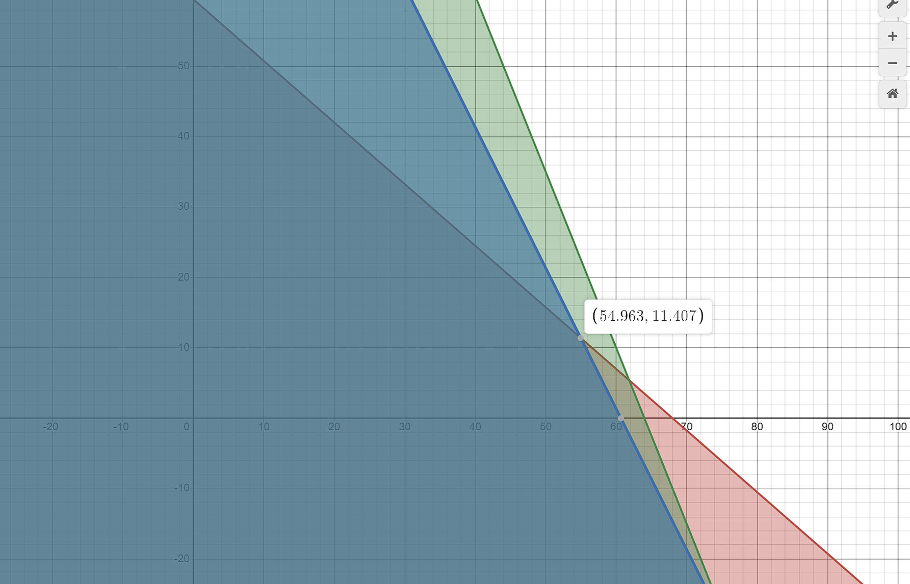
(12x1+10x2 ->)max
7x1+8x2<=476
6x1+3x2<=364
5x1+2x2<=320
x1,x2>=0

 |  |  | гамбургер | хот-дог
Базис | Ci | План | -14 | -10 | 0 | 0 | 0
 |  | x | P1 | P2 | P3 | P4 | P5
P3 | 0 | 476 | 7 | 8 | 1 | 0 | 0 | 68
P4 | 0 | 364 | 6 | 3 | 0 | 1 | 0 | 60.666666667
P5 | 0 | 320 | 5 | 1 | 0 | 0 | 1 | 64
 |  | 0 | 14 | 10 | 0 | 0 | 0 | 0

Базис | Ci | План | -12 | -10 | 0 | 0 | 0
 |  | x | P1 | P2 | P3 | P4 | P5
P3 |  | 51.333333333 | 0 | 4.5 | 1 | -1.1666666667 | 0 | 11.407407407
P1 |  | 60.666666667 | 1 | 0.5 | 0 | 0.16666666667 | 0 | 121.33333333
P5 |  | 16.666666667 | 0 | -1.5 | 0 | -0.83333333333 | 1 | -11.111111111
 |  | -849.33333333 | 0 | 3 | 0 | -2.3333333333 | 0

Базис | Ci | План | -12 | -10 | 0 | 0 | 0
 |  | x | P1 | P2 | P3 | P4 | P5
P2 |  | 11.407407407 | 0 | 1 | 0.22222222222 | -0.25925925926 | 0 | -44
P1 |  | 54.962962963 | 1 | 0 | -0.11111111111 | 0.2962962963 | 0 | 185.5
P5 |  | 33.777777778 | 0 | 0 | 0.33333333333 | -1.2222222222 | 1 | -27.636363636
 |  | -883.55555556 | 0 | 0 | -0.66666666667 | -1.5555555556 | 0 | 568

точка максимума = (54.963; 11.407)
Целевая функция равна 773,63 |  |  |  |  |  |  |  |  | 11 гамбургера и 54 хот-догов |  |  | Затраты |  |  | Остатки
 |  |  |  |  |  |  |  |  |  |  | Кол-во | Мяса | Хлеба | Соуса | Мяса | Хлеба | Соуса | Заработок
Для гамбургера требуется 7шт мяса, 6шт хлеба, 5шт соуса |  |  |  |  |  |  |  |  |  | Гамбургеров | 55 | 385 | 330 | 275 | 3 | 1 | 34 | 660
Для хот-дога требуется 8шт мяса, 3шт хлеба, 2шт соуса |  |  |  |  |  |  |  |  |  | Хотдогов | 11 | 88 | 33 | 11 |  |  |  | 110
На складе имеется 476шт мяса, 364шт хлеба, 320шт соуса |  |  |  |  |  |  |  |  |  | Сумм |  | 473 | 363 | 286 |  |  |  | 770
Гамбургеры продаются по 12юаней, а хотдоги по 10юаней
Как получить максимальную прибыль?

